P2-1 Sensibilidad
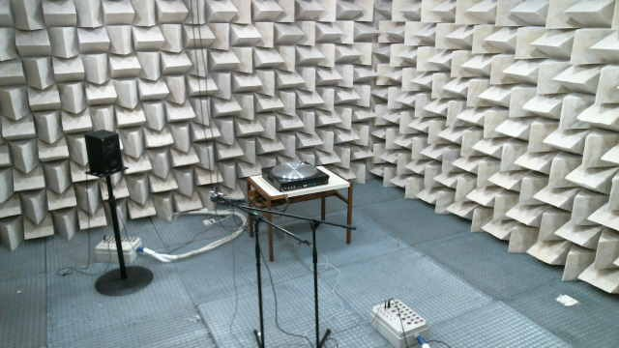
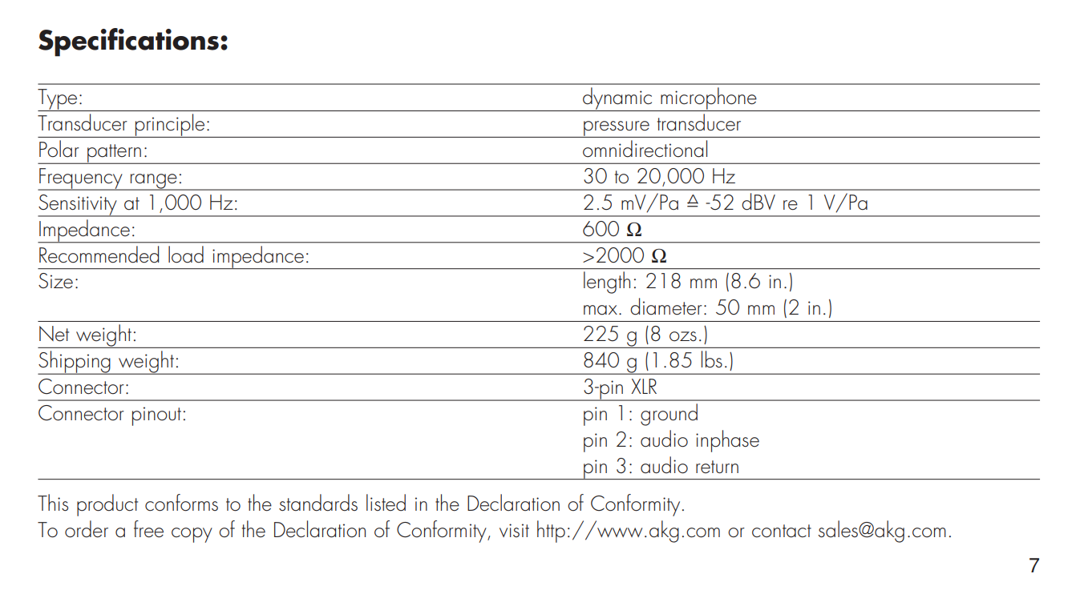
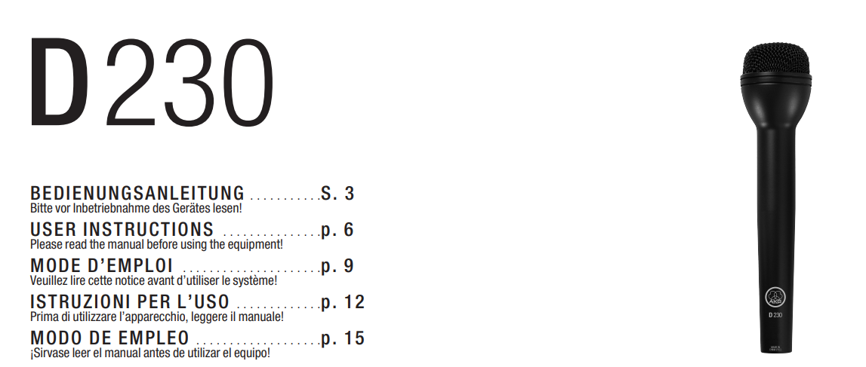
Tono generado | 400 | mV
MOTU Ganancia | 65 | dB
V | 0.589
S | 0.00033121904054
Está mal, debe salir 2.5 mV

P2-1 Respuesta en frecuencia
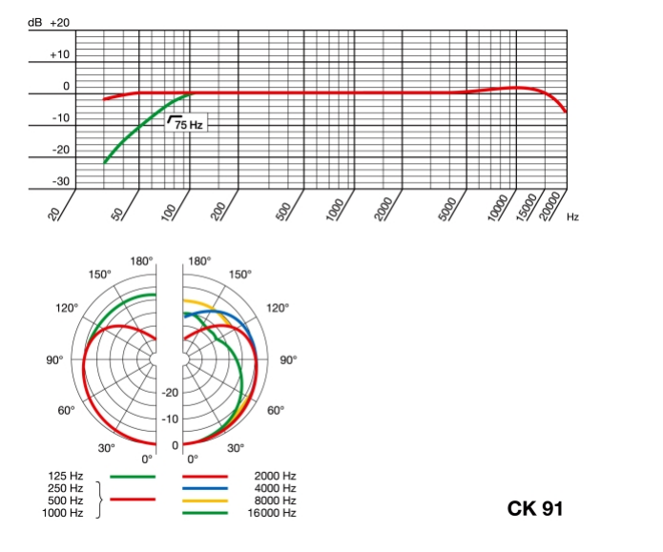
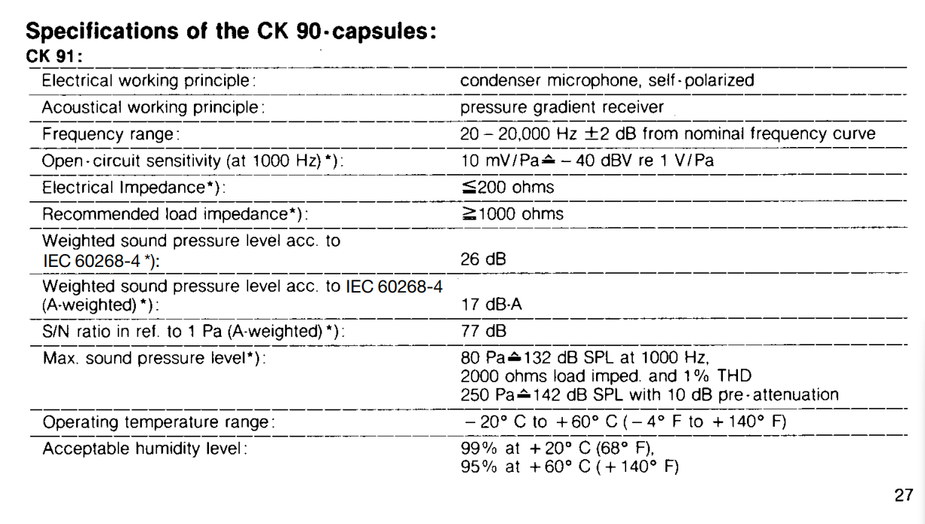
Motu ganancia | 25 | dB

 |  | f = 1 kHz | f = 8 kHz
0 º | V (1k) | -13.242 | -11.193 | dB re. 1 V/Pa
 | S (1k) | -38.242 | 15.500653207 | mV / Pa
135 º | V (8k) | -25.62 | -20.75 | dB re. 1 V/Pa
 | S (8k) | 2.9444216338 | 5.1582216507 | mV / Pa

 |  | f = 1 kHz | f = 8 kHz
0 º | S (1k) | -38.242 | -36.193
135 º | S (8k) | -50.62 | -45.75

 |  | f = 1 kHz | f = 8 kHz
 | D (0º) | 0 | 0
 | D (135º) | -12.378 | -9.557

